ventana
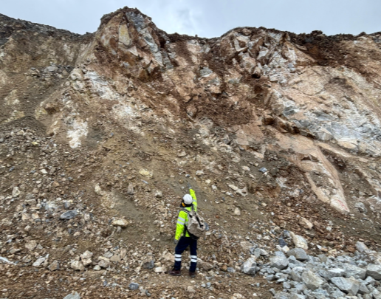
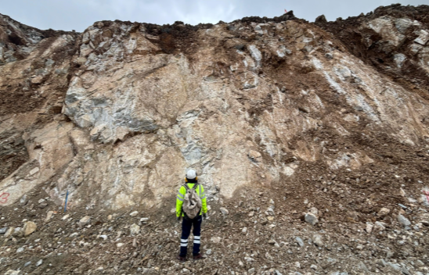
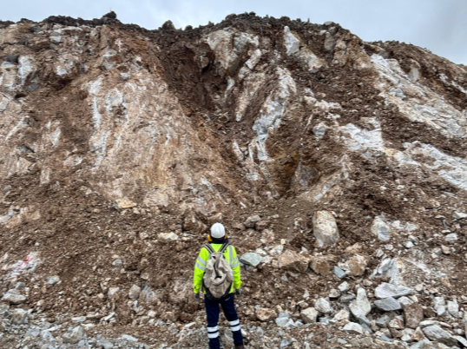
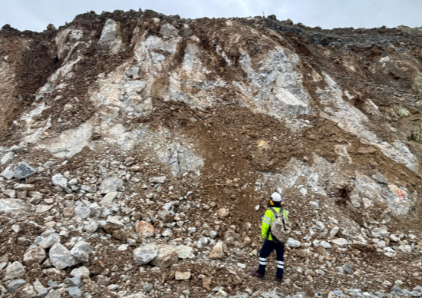
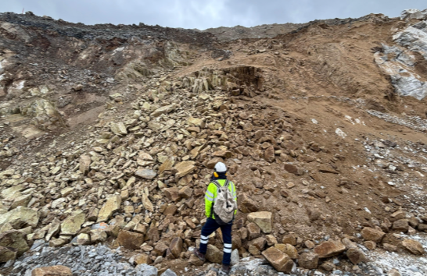
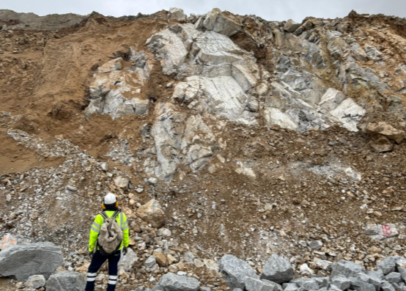
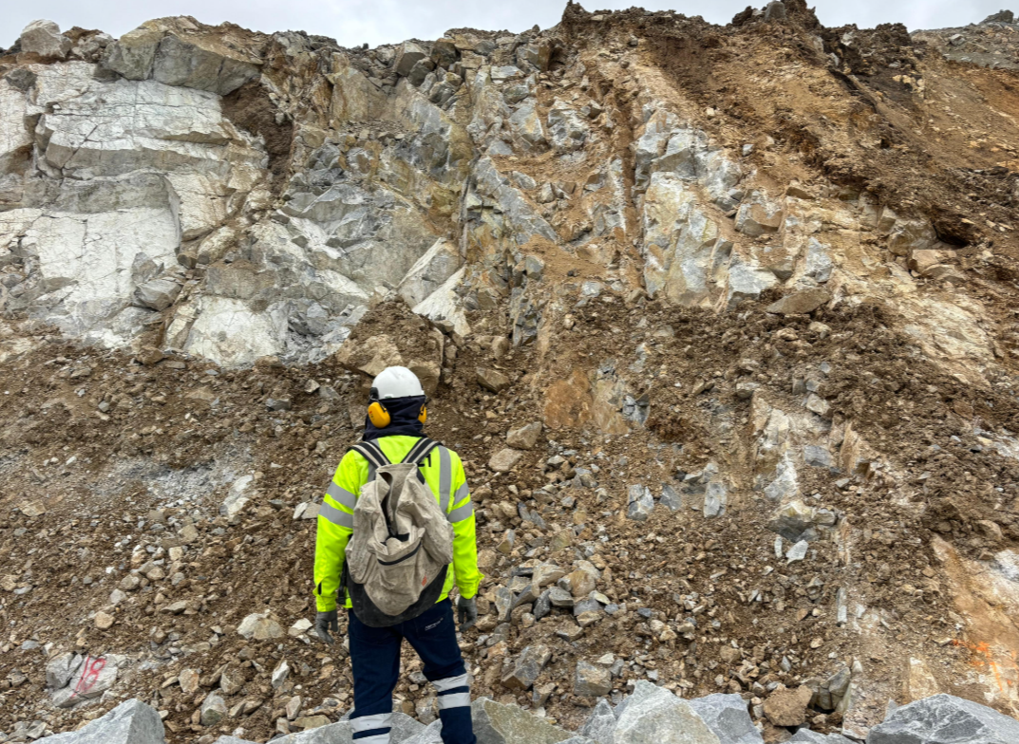
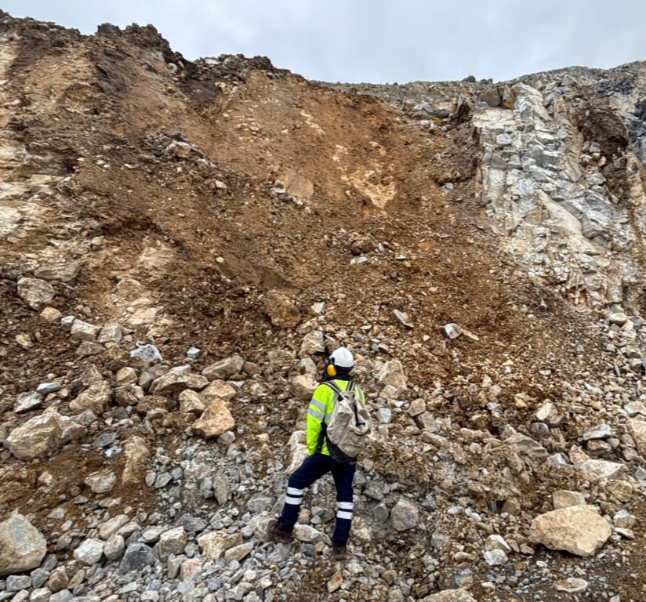
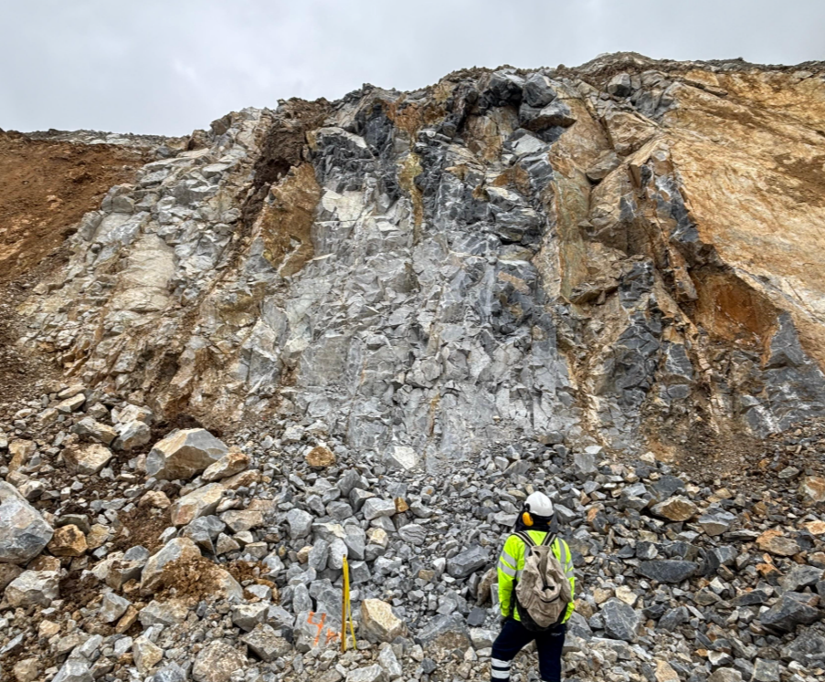
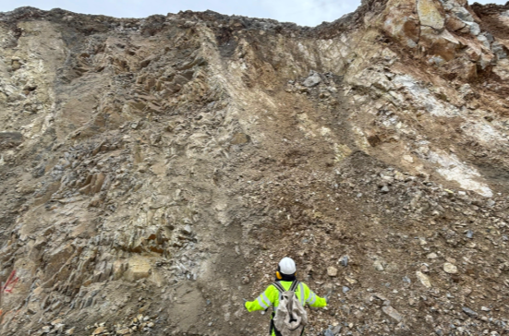
TD1 |  |  | UBICACIÓN |  | Cota |  |  | LONGITUD |  |  | ORIENTACION |  |  | LITO-3 |  |  |  |  | SECTOR |  |  |  |  |  |  |  |  |  |  |  |  |  |  |  | Fecha:
INI |  |  |  |  |  |  |  | LARGO |  |  | Dip_talud |  |  | ALT |  |  |  |  | FASE |  |  | JT-JV |  |  |  |  |  |  |  |  |  |  |  |  | Condicion de Agua | Condicion de aglorua Valor | Resistencia Estimada | Resistencia Estimada(Valor) | Condición de la SUP(GSI) | Estructura(GSI) | GSI (Visual) | Control Estructural | Efectos de la Voladura | RQD (valor) | RQD (%) | Frecuencia de Fracturamiento x m | Tamaño de Bloque m3 | Espaciamiento prom | Espaciamiento Valor | Valor ConDisc | RMR | ( UCS ) (Mpa) | is50 (Mpa)
FIN |  |  |  |  |  |  |  | ALTURA |  |  | DipDir_Talud |  |  | INT |  |  |  |  | NIVEL
 |  |  |  |  |  |  |  |  |  |  | Dip_hole |  |  | Lito-Model |  |  |  |  | Sect. GEOT.
 |  |  |  |  |  |  |  |  |  |  | Az_hole |  |  | Mapeador:
 |  |  |  |  |  |  |  |  |  |  |  |  |  |  |  |  |  |  |  |  |  | Condicion de las Discontinuidades (JC 1976) |  |  |  |  |  | Condicion de las Discontinuidades (JC 1989)
ID | Distancia (m) | Tipo de Estructura | Dip | Dip Dir | N de Estructuras | Abertura(mm) | Espesor (mm) | Continuidad (m) | Espaciamiento (m) | N de Extremos Visibles | TERMINACION | Tipo de Relleno 1 | Tipo de Relleno 2 | Valor de relleno 1 | Valor de relleno 2 | Valor de relleno 1 | Valor de relleno 2 | JRC | Rugosidad de Estructura | Forma de Estructura | Alteracion | Valor de Alteracion | Valor de relleno | Continuidad | Abertura | Rugosidad | Valor | Valor de Alteracion | Valor de relleno | Continuidad | Abertura | Rugosidad | Valor
 |  |  |  |  |  |  |  |  |  |  |  |  |  |  |  |  |  |  |  |  |  |  |  |  |  |  |  |  |  |  |  |  |  | 76
 |  |  |  |  |  |  |  |  |  |  |  |  |  |  |  |  |  |  |  |  |  |  |  |  |  |  |  |  |  |  |  |  |  | 89

 |  |  |  |  |  |  |  |  |  |  |  |  |  |  |  |  |  |  |  |  |  |  |  |  |  |  |  |  |  |  |  |  |  |  |  |  |  |  |  |  |  |  |  |  |  |  |  |  |  |  |  |  |  |  | Codigo(espesor) | Codigo(relleno 1) | Codigo(relleno 1) | Codigo(relleno 2) | Codigo(relleno 2)

 |  |  |  |  |  |  |  |  |  |  |  |  |  |  |  |  |  |  |  |  |  |  |  |  |  |  |  |  |  |  |  |  |  |  |  |  |  |  |  |  |  |  |  |  |  |  |  |  |  |  |  |  |  | Comentarios:

 |  |  |  |  |  |  | PROM 1
 |  |  |  |  |  |  | PROM 2
 |  |  |  |  |  |  | PROM 3 |  |  |  |  | JV:

RMR
Valoraciones para el cálculo del RMR76 y RMR89

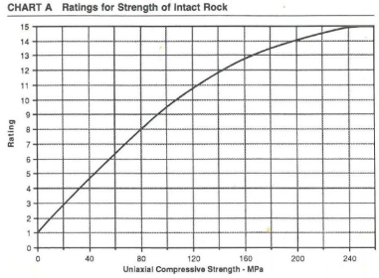
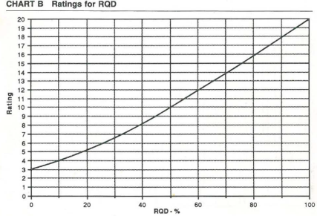
Resistencia | MPa | rating 89* | rating 76 |  |  | Resistencia ISRM
R6 | > 250 | 15 | 15 |  |  | UCS min (MPa) | Abreviatura | Denominación ISRM
R5 | 100 - 250 | 12 | 12 |  |  | 0.25 | R0 | Extremadamente débil
R4 | 50 - 100 | 7 | 7 |  |  | 1 | R1 | Muy débil
R3 | 25 - 50 | 4 | 4 |  |  | 5 | R2 | Débil
R2 | 5 - 25 | 2 | 2 |  |  | 25 | R3 | Moderadamente resistente
R1 | 1 - 5 | 1 | 1 |  |  | 50 | R4 | Resistente
R0 | < 1 | 0 | 0 |  |  | 100 | R5 | Muy resistente
*SRK utilizará las curvas exponenciales de Bieniawaski(1989) |  |  |  |  |  | 250 | R6 | Extremadamente resistente

RQD (%) |  | rating 89 | rating 76
0 | <25 | 3 | 3
25 | 25-50 | 8 | 8
50 | 50-75 | 13 | 13
75 | 75-90 | 17 | 17
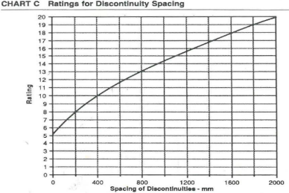
90 | 90-100 | 20 | 20
*SRK utilizará las curvas exponenciales de Bieniawaski(1989)

ESPACIAMIENTO (m) |  | rating 89 | ESPACIAMIENTO (m) |  | rating 76
0 | <0.06 | 5 | 0 | <0.05 | 5
0.06 | 0.06-0.2 | 8 | 0.05 | 0.05-0.3 | 10
0.2 | 0.2-0.6 | 10 | 0.3 | 0.3-1 | 20
0.6 | 0.6-2 | 15 | 1 | 1-3 | 25
2 | >2 | 20 | 3 | >3 | 30
*SRK utilizará las curvas exponenciales de Bieniawaski(1989)

Continuidad |  | rating 89 | rating 76
0 | <1 m | 6 | 5
1 | 1-3 m | 4 | 4
3 | 3-10 m | 2 | 3
10 | 10-20 m | 1 | 1
20 | >20 m | 0 | 0

Meteorización | rating 89 | rating 76
f | 6 | 5
d | 5 | 5
m | 3 | 4
a | 3 | 3
c | 2 | 2
s | 1 | 1
*SRK modificó la valoracion

Abertura |  | Abertura (mm) | rating 89 | rating 76
Masiva | 0 | 0 | 6 | 5
Entre Abierta | 0.000001 | <0.1 | 5 | 4
Abierta | 0.1 | 0.1-1 | 3 | 3
Muy Abierta | 1 | 1 - 5 | 1 | 1
Extremadamente Abierta | 5 | >5 | 0 | 0

Rugosidad (ISRM) | rating 89 | rating 76
1 | 6 | 5
2 | 5 | 4
3 | 5 | 4
4 | 3 | 2
5 | 3 | 2
6 | 1 | 0
7 | 1 | 0
8 | 0 | 0
9 | 0 | 0

 |  | rating 89 |  |  |  |  | rating 76
Relleno | Codigo | Sin relleno | Relleno Duro < 5 mm | Relleno Duro > 5 mm | Relleno blando < 5 mm | Relleno blando > 5 mm | Sin relleno | Relleno Duro < 5 mm | Relleno Duro > 5 mm | Relleno blando < 5 mm | Relleno blando > 5 mm
cwf | 3 | 6 |  |  |  |  | 5 |  |  |  |  |  | Espesor (mm) | Codigo
si | 1 |  | 4 | 2 |  |  |  | 4 | 3 |  |  | 0 | <5 | 1
sf | 1 |  | 4 | 2 |  |  |  | 4 | 3 |  |  | 5 | >5 | 2
ep | 1 |  | 4 | 2 |  |  |  | 4 | 3
ox | 1 |  | 4 | 2 |  |  |  | 4 | 3 |  |  | Codigo | Relleno | rating 89 | rating 76
g | 2 |  |  |  | 2 | 0 |  |  |  | 2 | 0 | 1 | Duro <5 mm | 4 | 4
cl | 2 |  |  |  | 2 | 0 |  |  |  | 2 | 0 | 2 | Duro >5 mm | 2 | 3
ca | 2 |  |  |  | 2 | 0 |  |  |  | 2 | 0 | 3 | Blando <5 mm | 2 | 2
 |  |  |  |  |  |  |  |  |  |  |  | 4 | Blando >5 mm | 0 | 0
 |  |  |  |  |  |  |  |  |  |  |  | 5 | cwf(Sin relleno) | 6 | 5

AGUA |  | rating 76 | rating 89
completamente seco | C | 10 | 15
humedo | H | 10 | 10
mojado | M | 7 | 7
goteando | E | 4 | 4
fluyendo | F | 0 | 0

Leyenda
Tipo de ensayo |  |  | Diámetro de perforación |  |  | Factor de corrección para ensayos de carga puntual ( 2020) |  |  | Factor de correlación para ensayos de carga puntual (, 2023)
Abreviatura | Tipo de ensayo PLT |  | Nominación | Diámetro nominal (mm) |  | Unidades geotécnicas | Litología | Factor de correlación (K) |  | Litología 1 | Litología 2 | Litología 3 | Factor K | Unidades geotécnicas | Lito 2 | Lito 3 | Validacion Lito | K
D | Diametral |  | BQ | 36.5 |  | CARBONATOS | LMT | 15 | INTRUSIVOS | MZB | MZB | MZB_EQ | 8.29 | INTRUSIVOS | MZB | MZB_EQ |  | 8.29 | INTRUSIVOS
A | Axial |  | NQ | 47.6 |  |  | MBC | 19.7 |  | MZB | MZB | MZB_P | 8.53 |  | MZB | MZB_P |  | 8.53 | INTRUSIVOS
B | Bloques |  | HQ | 61.1 |  |  | MBL | 18.7 |  | MBF1 | MBF | MBF1 | 9.2 |  | MBF | MBF1 |  | 9.20 | INTRUSIVOS
I | Irregular |  | PQ | 85 |  | INTRUSIVOS | MZM | 18.6 |  | MBF2 | MBF | MBF2 | 10.73 |  | MBF | MBF2 |  | 10.73 | INTRUSIVOS
 |  |  |  |  |  |  | MZB | 16.8 |  | MBF2 | MBF | MBF_P | 9.31 |  | MBF | MBF_P |  | 9.31 | INTRUSIVOS
 |  |  |  |  |  |  | MBF | 17.4 |  | MZM | MZM | MZM_F | 9.31 |  | MZM | MZM_F |  | 9.31 | INTRUSIVOS
Resistencia ISRM |  |  |  |  |  |  | MBF1 | 17.4 |  | MZM | MZM | MZM_M | 8.61 |  | MZM | MZM_M |  | 8.61 | INTRUSIVOS
UCS min (MPa) | Abreviatura | Denominación ISRM |  |  |  |  | MBF2 | 17.4 |  | MZH | MZH | MZH_1 | 11.62 |  | MZH | MZH_1 |  | 11.62 | INTRUSIVOS
0.25 | R0 | Extremadamente débil |  |  |  |  | MZQ | 18.1 |  | MZH | MZH | MZH_2 | 9.31 |  | MZH | MZH_2 |  | 9.31 | INTRUSIVOS
1 | R1 | Muy débil |  |  |  |  | MZH | 18.2 |  | MZD | MZD | MZD | 7.6 |  | MZD | MZD |  | 7.60 | INTRUSIVOS
5 | R2 | Débil |  |  |  | SKARN | GSK | 15.2 |  | MZQ | MZQ | MZQ | 12.29 |  | MZQ | MZQ |  | 12.29 | INTRUSIVOS
25 | R3 | Moderadamente resistente |  |  |  |  | PSK | 15.1 |  | AN | AN | LAM | 9.31 |  | MBF | NR |  | 9.31 | INTRUSIVOS
50 | R4 | Resistente |  |  |  |  | ESK | 15.3 | SEDIMENTARIOS | LMT | LMT | LMT_M | 14.74 |  | MZM | NR |  | 9.31 | INTRUSIVOS
100 | R5 | Muy resistente |  |  |  |  | MSK | 15.3 |  | LMT | LMT | LMT_Mg | 14.25 |  | MZB | NR |  | 9.31 | INTRUSIVOS
250 | R6 | Extremadamente resistente |  |  |  | TODOS | EGT | 19.3 |  | LMT | LMT | LMT_S | 14.84 |  | MZH | NR |  | 9.31 | INTRUSIVOS
 |  |  |  |  |  |  | EPG | 18.3 |  | LMT | LMT | LMT_C | 16.83 | ENDOSKARN | EGT | MZM_M |  | 9.87 | ENDOSKARN
 |  |  |  |  |  |  | OTRO | 17.7 |  | LMT | LMT | LMT_U | 14.84 |  | EGT | MZB_EQ |  | 9.87 | ENDOSKARN
Dirección de rotura |  |  |  |  |  |  |  |  |  | SHL | HFL | SHL_MA | 14.84 |  | EGT | - |  | 9.87 | ENDOSKARN
Pa | Paralela a los planos de debilidad (estratificación, foliación) |  |  |  |  |  |  |  | METAMORFICAS | LMT | GSK | Varios | 11.15 |  | EPG | MZB_EQ |  | 9.87 | ENDOSKARN
Pe | Perpendicular a los planos de debilidad (estratificación, foliación) |  |  |  |  |  |  |  |  | LMT | PSK | Varios | 12.63 |  | EPG | MZM_M |  | 9.87 | ENDOSKARN
NA | No aplica (rocas masivas sin planos de debilidad) |  |  |  |  |  |  |  |  | LMT | MSK | Varios | 12.63 |  | EPG | MZD |  | 9.87 | ENDOSKARN
 |  |  |  |  |  |  |  |  |  | LMT | ESK | Varios | 12.63 |  | EPG | - |  | 9.87 | ENDOSKARN
Tipo de fractura |  |  |  |  |  |  |  |  |  | LMT | MBC | Varios | 11.78 | BRECHAS | TBX | TBX |  | 13.72 | BRECHAS
M | Rotura por matriz. Si la muestra no se rompe se considera M. |  |  |  |  |  |  |  |  | LMT | MBL | Varios | 13.34 |  | BX | TBX |  | 13.72 | BRECHAS
E | Rotura por estructura |  |  |  |  |  |  |  |  | SHL | HFL | - | 12.63 |  | HBX | HBX |  | 11.41 | BRECHAS
C | Rotura combinada, por matriz y estructura |  |  |  |  |  |  |  |  | SND | QZT | - | 12.63 |  | MBX | MBX |  | 11.41 | BRECHAS
 |  |  |  |  |  |  |  |  | BRECHAS | TBX | TBX | TBX | 13.72 | SEDIMENTARIAS | LMT | LMT |  | 14.84 | SEDIMENTARIAS
 |  |  |  |  |  |  |  |  |  | HBX | HBX | HBX | 11.41 |  | LMT | NR |  | 14.84 | SEDIMENTARIAS
 |  |  |  |  |  |  |  |  |  | MBX / varios | MBX | MBX | 11.41 |  | LMT | LMT_M |  | 14.74 | SEDIMENTARIAS
 |  |  |  |  |  |  |  |  | ENDOSKARN | Intrusivo | EPG | - | 9.87 |  | LMT | LMT_MG |  | 14.25 | SEDIMENTARIAS
 |  |  |  |  |  |  |  |  |  | Intrusivo | EGT | - | 9.87 |  | LMT | LMT_S |  | 14.84 | SEDIMENTARIAS
 |  |  |  |  |  |  |  |  |  |  |  |  |  |  | LMT | LMT_C |  | 16.83 | SEDIMENTARIAS
 |  |  |  |  |  |  |  |  | Nota: |  |  |  |  |  | HFL | SHL_MA |  | 14.84 | SEDIMENTARIAS
 |  |  |  |  |  |  |  |  | Si se registra NR como litología 1, 2 o 3 en los ensayos de carga puntual |  |  |  |  |  | OVD | OVD |  | 14.84 | SEDIMENTARIAS
 |  |  |  |  |  |  |  |  | indica que la información no fue registrada al momento de registrar la muestra. |  |  |  |  |  | OVD | - |  | 14.84 | SEDIMENTARIAS
 |  |  |  |  |  |  |  |  |  |  |  |  |  | METAMORFICAS | GSK | LMT_M |  | 11.15 | METAMORFICAS
 |  |  |  |  |  |  |  |  |  |  |  |  |  |  | GSK | LMT_C |  | 11.15 | METAMORFICAS
 |  |  |  |  |  |  |  |  |  |  |  |  |  |  | GSK | LMT_S |  | 11.15 | METAMORFICAS
 |  |  |  |  |  |  |  |  |  |  |  |  |  |  | GSK | LMT_U |  | 11.15 | METAMORFICAS
 |  |  |  |  |  |  |  |  |  |  |  |  |  |  | GSK | Varios |  | 11.15 | METAMORFICAS
 |  |  |  |  |  |  |  |  |  |  |  |  |  |  | PSK | LMT_MG |  | 12.63 | METAMORFICAS
 |  |  |  |  |  |  |  |  |  |  |  |  |  |  | PSK | LMT_C |  | 12.63 | METAMORFICAS
 |  |  |  |  |  |  |  |  |  |  |  |  |  |  | PSK | LMT_S |  | 12.63 | METAMORFICAS
 |  |  |  |  |  |  |  |  |  |  |  |  |  |  | PSK | LMT_U |  | 12.63 | METAMORFICAS
 |  |  |  |  |  |  |  |  |  |  |  |  |  |  | MSK | LMT_MG |  | 12.63 | METAMORFICAS
 |  |  |  |  |  |  |  |  |  |  |  |  |  |  | MSK | LMT_S |  | 12.63 | METAMORFICAS
PASSWORD BD | ppm |  |  |  |  |  |  |  |  |  |  |  |  |  | ESK | LMT_M |  | 12.63 | METAMORFICAS
 |  |  |  |  |  |  |  |  |  |  |  |  |  |  | ESK | LMT_MG |  | 12.63 | METAMORFICAS
Estructuras |  |  |  |  |  |  |  |  |  |  |  |  |  |  | ESK | LMT_C |  | 12.63 | METAMORFICAS
Tipo Estructura | Simbologia |  |  |  |  |  |  |  |  |  |  |  |  |  | ESK | LMT_S |  | 12.63 | METAMORFICAS
Junta | J |  |  |  |  |  |  |  |  |  |  |  |  |  | ESK | Varios |  | 12.63 | METAMORFICAS
Familia de Juntas | JS |  |  |  |  |  |  |  |  |  |  |  |  |  | MBC | LMT_M |  | 11.78 | METAMORFICAS
Fallas | F |  |  |  |  |  |  |  |  |  |  |  |  |  | MBC | LMT_MG |  | 11.78 | METAMORFICAS
Dique | Dq |  |  |  |  |  |  |  |  |  |  |  |  |  | MBC | LMT_S |  | 11.78 | METAMORFICAS
contacto | C |  |  |  |  |  |  |  |  |  |  |  |  |  | MBC | Varios |  | 11.78 | METAMORFICAS
cizalla |  |  |  |  |  |  |  |  |  |  |  |  |  |  | MBL | LMT_MG |  | 13.34 | METAMORFICAS
 |  |  |  |  |  |  |  |  |  |  |  |  |  |  | MBL | LMT_M |  | 13.34 | METAMORFICAS
Extremos visibles de estructuras |  |  |  |  |  |  |  |  |  |  |  |  |  |  | MBL | LMT_C |  | 13.34 | METAMORFICAS
 |  |  |  |  |  |  |  |  |  |  |  |  |  |  | MBL | Varios |  | 13.34 | METAMORFICAS
No se ven | 0
solo vemos uno | 1
se ve dos extremos visibles | 2

Forma de estructuras
Planas | P
Onduladas | O
Curva | C
Escalonada | E
Irregular | I

Efectos de la Voladura
No hay efectos visibles. | Ninguno | 1
Hay fracturamiento menor y sobrequiebre del area de la cresta por efecto de la voladura. Pocas fracturas nuevas y abiertas. | Debil | 2

Varias fracturas irregulares en la cara de banco. Las juntas y fracturas estan abiertas < 10 mm. | Moderado | 3

Varias fracturas abiertas. Las juntas y fracturas estan abiertas hasta 20 mm. La cresta del banco está suelta y existe sobrequiebre por efectos de la voladura. | Fuerte | 5

Muchas fracturas abiertas y fracturas concoidales por efecto de la voladura. La cresta esta fracturada intensamente. Diaclasa y fracturas abiertas > 20mm. | Muy Fuerte | 6

Control Estructural
No hay discontinuidades aparentes, o no hay discontinuidades que influyan la estabilidad del banco | Ninguno | 1

Uno a tres conjuntos de estructuras que son discontinuas y/o tienen una orientacion favorable para la estabilidad. Caida de pequeños bloques. | Debil | 2

Las discontinuidades forman inestabilidades pequeñas y discontinuidades, del tipo cuña, planos escalonados que influyen en el sobrequiebre. | Moderado | 3

Las discontinuidades estan bien desarrolladas y forman deslizamientos tipo cuña, planos escalonados que controlan el sobrequiebre. Banco mas empinado que los mecanismos. | Fuerte | 4

Las discontinuidades estan bien desarrolladas y forman deslizamientos planos o cuñas de igual altura del banco. La cara del banco se sobrequiebra al angulo aparente del mecanismo de control. | Muy Fuerte | 5

TAB-06-NOP-GTN-01
TABLA DE GRADO DE INTEMPERISMO ROCA |  |  |  |  | Simbología | Tipo de Relleno
Simbología | Grado de Intemperismo |  |  |  | ca | Calcita
f | Fresca |  |  |  | sa | Arena
d | Débilmente meteorizada |  |  |  | cl | Clorita Arcilla
m | Moderadamente meteorizada |  |  |  | ys | Yeso
a | Altamente meteorizada |  |  |  | g | Roca triturada
c | Completamente meteorizada |  |  |  | ox | Patinas de Ox
s | Suelo residual |  |  |  | si | Silicatos
-1 | Sin Información |  |  |  | q | Cuarzo
 |  |  |  |  | sf | Sulfuros
 |  |  |  |  | oc | Oxido de Cu
 |  |  |  |  | ep | Epídota
 |  |  |  |  | c | Sin relleno
 |  |  |  |  | -1 | Sin información
Resistencia ISRM
Grado | Término | Ejemplos | Schmidt | Is (Mpa) | UCS (Mpa) | Martillo
R0 | Roca Extremadamente débil | Panizo de las fallas | * | ** | 0.25-1 | Mezcla de panizo y brecha
R1 | Roca Muy débil | Roca alterada e intemperizada | * | ** | 1 - 5 | Se desmorona con un golpe
R2 | Roca Débil | Tiza, rocas salinas y potasio | < 20 | ** | 5 - 25 | se indenta superficialmente y se fractura en muchos pedazos
R3 | Roca Medianamente fuerte | Carbón, concreto, esquistos, arcillas, pizarras | 20 - 30 | 1 - 2 | 25-50 | De 1 a 2 golpes y se fractura
R4 | Roca Fuerte | Caliza, mármol, arenisca, esquistos | 30 - 45 | 2 - 4 | 50 -100 | De 3 a 4 golpes y se fractura
R5 | Roca Muy fuerte | Anfibolita, arenisca, basalto, gabro, gneis, granodiorita, peridotitas, riolita, tufo | 45 - 60 | 4 - 10 | 100 -250 | Muchos golpes y se fractura
R6 | Roca Extremadamente fuerte | Basalto fresco, chert, diabasa, gneis, granito, cuarcita | > 60 | >10 | >250 | Solo se astilla

PERFILES DE RUGOSIDAD Y VALORES DE JRC10 |  |  |  | PERFILES DE RUGOSIDAD TÍPICOS (ISRM, 1989)
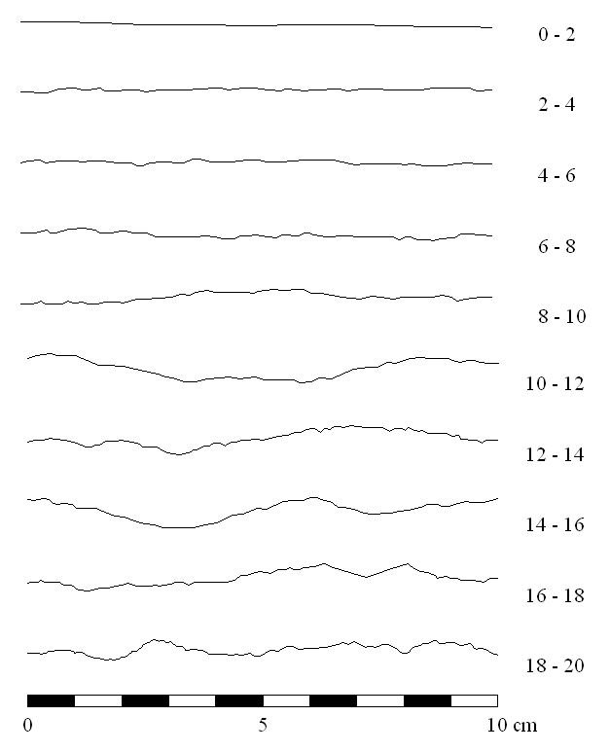
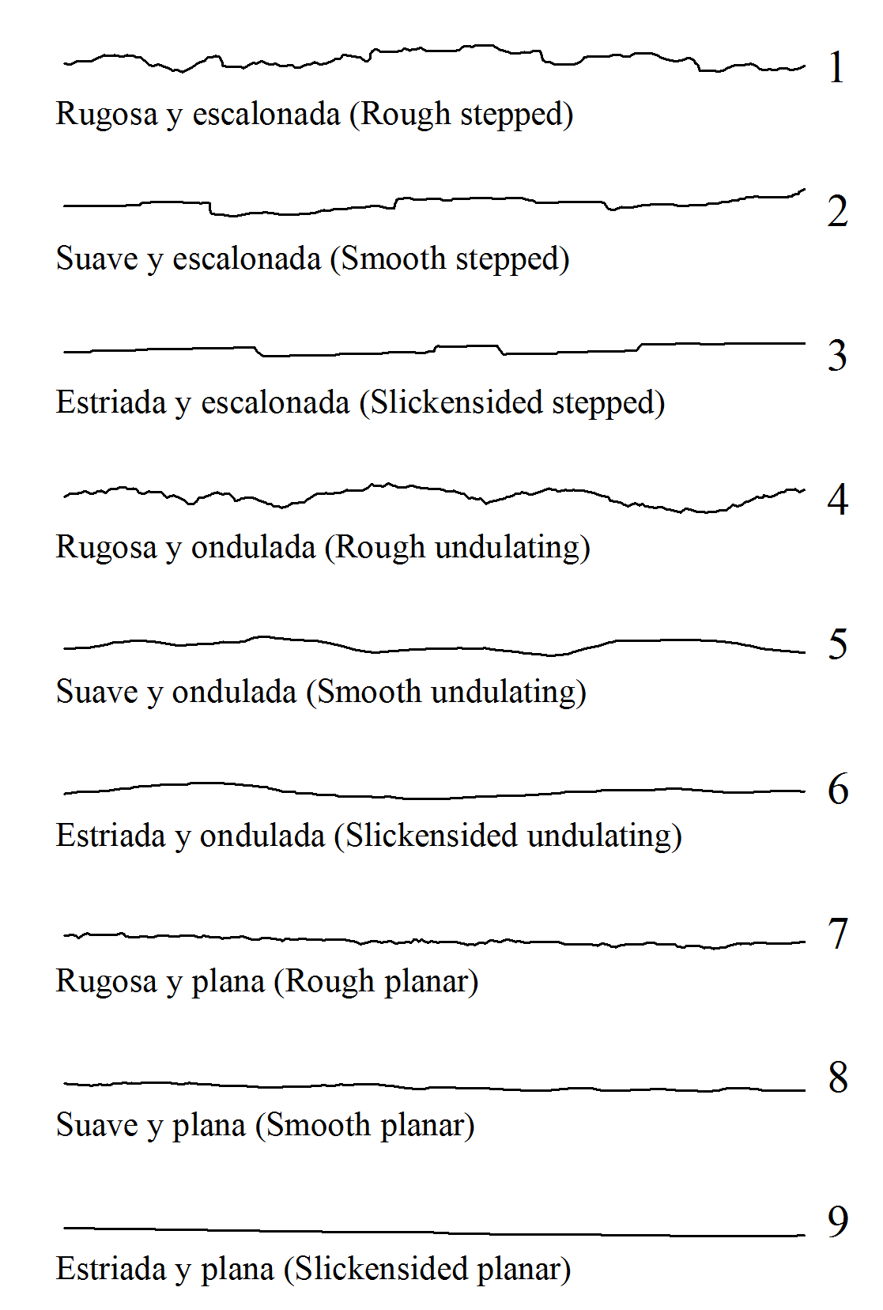

 | Hallar el RQD

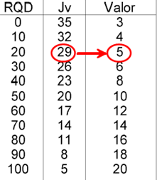
 |  |  |  | RQD | JV | VALOR
 |  |  |  | 0 | 35 | 3
 |  |  |  | 10 | 32 | 4
 |  |  |  | 20 | 29 | 5
 |  |  |  | 30 | 26 | 6
 |  |  |  | 40 | 23 | 8
 |  |  |  | 50 | 20 | 10
 |  |  |  | 60 | 17 | 12
 |  |  |  | 70 | 14 | 14
 |  |  |  | 80 | 11 | 16
 |  |  |  | 90 | 8 | 18
 |  |  |  | 100 | 5 | 20

